Hoja1
Min Z = 160 X1 + 120 X2 + 280 X3
2 X1 + X2 + 4 X3 >= 1
2 X1 + 2 X2 + 2 X3 >= 3/2
X1, X2, X3 >= 0
Forma Estandar:
No se agregan artificiales, solo variables de holgura:
Min Z = 160 X1 + 120 X2 + 280 X3
2 X1 + X2 + 4 X3 -1S1 = 1
2 X1 + 2 X2 + 2 X3 -1S2 = 3/2
X1, X2, X3, S1, S2 >= 0
Min Z = 4X1 + 12 X2 + 18 X3
X1 + 3 X3 >= 3
2 X2 + 2 X3 >= 5
X1,X2,X3 >= 0
Forma Estandar:
No se agregan artificiales, solo variables de holgura:
Min Z = 4X1 + 12 X2 + 18 X3
X1 + 3 X3 -1 S1 = 3
2 X2 + 2 X3 -1 S2 = 5
X1,X2,X3,S1,S2 >= 0
Min Z = 20 X1 + 28 X2
4 X1 + 3 X2 >= 1
9 X2 >= 1
X1,X2 >= 0
Forma Estandar:
No se agregan artificiales, solo variables de holgura:
Min Z = 20 X1 + 28 X2
4 X1 + 3 X2 - 1 S1= 1
9 X2 -1 S2 = 1
X1,X2,S1,S2 >= 0
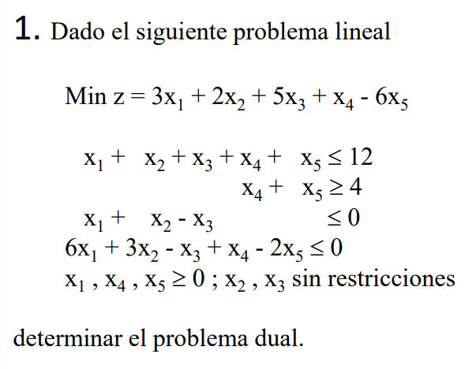
Esta es la forma primal:
Min Z = 3 X1 + 2 X2 + 5 x3 + x4 - 6 X5
X1 + X2 + x3 + x4 + x5 <= 12
x4 + x5 >= 4
x1 +x2 - x3 <= 0
6x1 +3x2 + x3 + x4 - 2x5 <= 0
X1,X4,X5 >= 0
X2,x3 sin restricciones
Ahora se crea su dual:
Max W = 12Y1 + 4Y2 + 0Y3 + 0Y4
1Y1 + 0Y2 + 1Y3 + 6Y4 <= 3
1Y1 + 0Y2 + 1Y3 + 3Y4 = 2
1Y1 + 0Y2 - 1Y3 - 1Y4 = 5
1Y1 + 1Y2 + 0Y3 + 1Y4 <= 1
1Y1 + 1Y2 + 0 Y3- 2Y4 <= -6
Y1,Y3,Y4 <= 0
Y2 >= 0
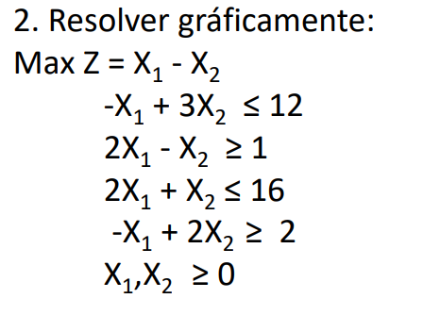
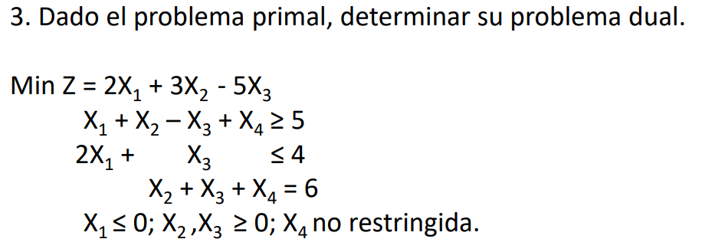
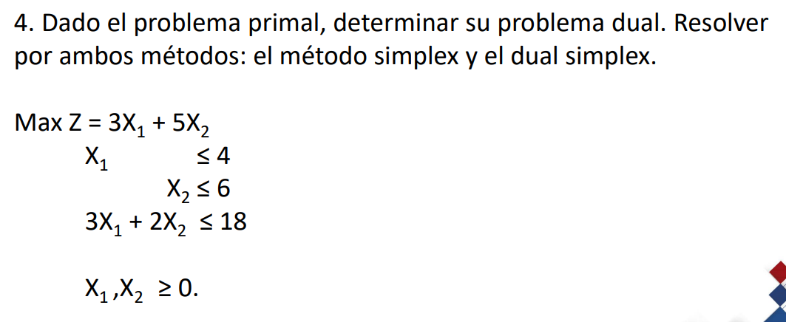
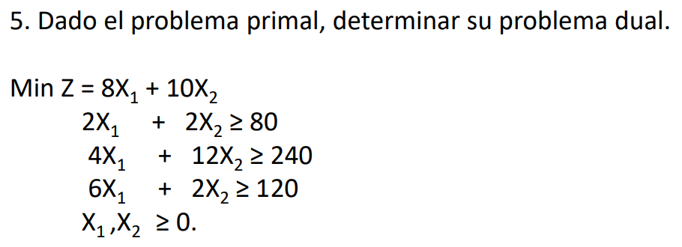
 |  |  |  |  |  |  |  |  |  |  |  |  |  |  |  |  |  |  |  |  |  |  |  |  |  |  |  |  |  |  |  |  |  |  |  |  |  |  |  |  |  |  |  |  |  |  | La primal |  |  |  |  |  |  |  |  |  |  | La dual
 |  |  |  |  |  |  |  |  |  |  |  |  |  |  |  |  |  |  |  |  |  |  |  |  |  |  |  |  |  | La primal |  |  |  |  |  |  |  |  |  |  |  |  |  |  |  |  |  | X1 | X2 | signo | resultado |  |  |  |  |  |  |  | Y1 | Y2 | Y3 | signo | resultado
 |  |  |  |  |  |  |  |  |  |  |  |  |  |  |  |  |  |  |  |  |  |  |  |  |  |  |  |  |  |  | X1 | X2 | X3 | X4 | signo | resultado |  |  |  |  |  |  |  |  |  |  | objetivo | 3 | 5 |  |  |  |  |  |  |  |  | objetivo | 4 | 6 | 18
 |  |  |  |  |  |  |  |  |  |  |  |  |  |  |  |  |  |  |  |  |  |  |  |  |  | X1 | X2 | Z | Max Z | objetivo | 2 | 3 | -5 | 0
 |  |  |  |  |  |  |  |  |  |  |  |  |  |  |  |  |  |  |  |  |  |  |  |  |  | 1.333 | 1.667 | -0.334 |  | restriccion 1 | 1 | 1 | -1 | 1 | >= | 5 |  |  |  |  |  |  |  |  |  |  | restriccion 1 | 1 | 0 | <= | 4 |  |  |  |  |  |  | restriccion 1 | 1 | 0 | 3 | <= | 3
 |  |  |  |  |  |  |  |  |  |  |  |  |  |  |  |  |  |  |  |  |  |  |  |  |  | 6.000 | 4.000 | 2.000 |  | restriccion 2 | 2 | 0 | 1 | 0 | <= | 4 |  |  |  |  |  |  |  |  |  |  | restriccion 2 | 0 | 1 | <= | 6 |  |  |  |  |  |  | restriccion 2 | 0 | 1 | 2 | <= | 5
 |  |  |  |  |  |  |  |  |  |  |  |  |  |  |  |  |  |  |  |  |  |  |  |  |  | 3.000 | 5.000 | -2.000 |  | restriccion 3 | 0 | 1 | 1 | 1 | .= | 6 |  |  |  |  |  |  |  |  |  |  | restriccion 3 | 3 | 2 | <= | 18
 |  |  |  |  |  |  |  |  |  |  |  |  |  |  |  |  |  |  |  |  |  |  |  |  |  | 5.143 | 5.714 | -0.571 |  |  |  |  |  |  |  |  |  |  |  |  |  |  |  |  |  |  |  |  |  |  |  |  |  |  |  |  |  |  | Y1,Y2,Y3 | <= 0
 |  |  |  |  |  |  |  |  |  |  |  |  |  |  |  |  |  |  |  |  |  |  |  |  |  |  |  |  |  |  | X1 <= 0 |  |  |  |  |  |  |  |  |  |  |  |  |  |  |  | X1,X2 >= 0
 |  |  |  |  |  |  |  |  |  |  |  |  |  |  |  |  |  |  |  |  |  |  |  |  |  |  |  |  |  |  | X2 , X3 >= 0
 |  |  |  |  |  |  |  |  |  |  |  |  |  |  |  |  |  |  |  |  |  |  |  |  |  |  |  |  |  |  | X4 inrrestricta
 |  |  |  |  |  |  |  |  |  |  |  |  |  |  |  |  |  |  |  |  |  |  |  |  |  |  |  |  |  |  |  |  |  |  |  |  |  | Metodo Simplex |  |  |  |  |  |  |  |  |  |  |  |  |  |  | Metodo Dual Simplex
 |  |  |  |  |  |  |  |  |  |  |  |  |  |  |  |  |  |  |  |  |  |  |  |  |  |  |  |  |  | La dual |  |  |  |  |  |  |  | Cj | 3 | 5 | 0 | 0 | 0 |  |  | ya que se esta MAXIMIZANDO se haya el MAXIMO NEGATIVO |  |  |  |  |  |  | Cj | 4 | 6 | 18 | 0 | 0
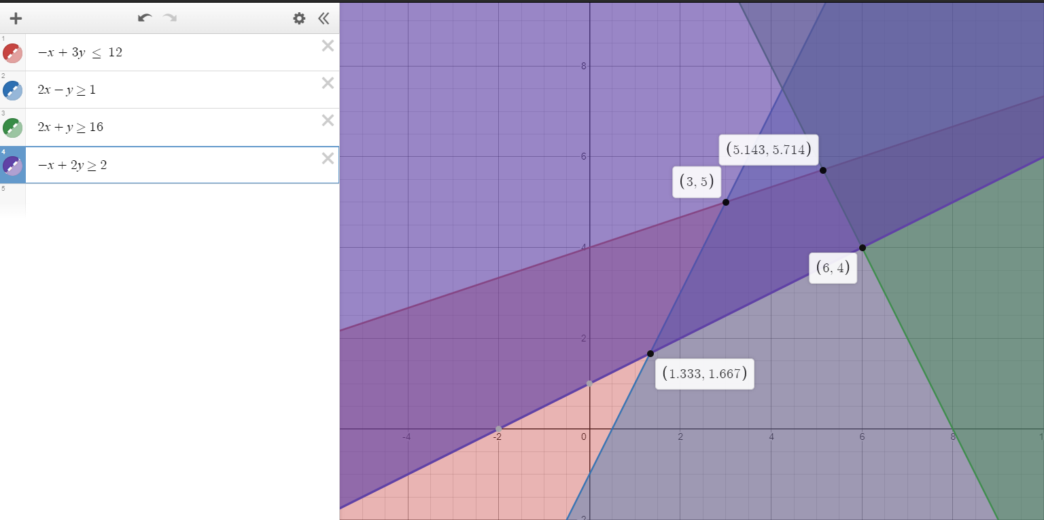
 |  |  |  |  |  |  |  |  |  |  |  |  |  |  |  |  |  |  |  |  |  |  |  |  |  |  |  |  |  |  | Y1 | Y2 | Y3 | signo | resultado |  |  | var.Basica | X1 | X2 | S1 | S2 | S3 | solucion |  |  |  |  |  |  |  |  | var.Basica | Y1 | Y2 | Y3 | S1 | S2 | solucion
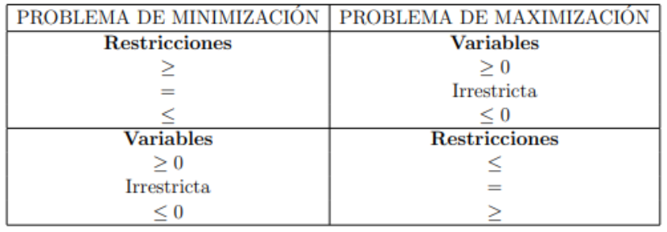
 |  |  |  |  |  |  |  |  |  |  |  |  |  |  |  |  |  |  |  |  |  |  |  |  |  |  |  |  |  | objetivo | 5 | 4 | 6 |  |  |  |  | S1 | 1 | 0 | 1 | 0 | 0 | 4 |  |  |  |  |  |  |  |  | S1 | 1 | 0 | 3 | -1 | 0 | 3
 |  |  |  |  |  |  |  |  |  |  |  |  |  |  |  |  |  |  |  |  |  |  |  |  |  |  |  |  |  | restriccion 1 | 1 | 2 | 0 | >= | 2 |  |  | S2 | 0 | 1 | 0 | 1 | 0 | 6 |  |  |  |  |  |  |  |  | S2 | 0 | 1 | 2 | 0 | -1 | 5
 |  |  |  |  |  |  |  |  |  |  |  |  |  |  |  |  |  |  |  |  |  |  |  |  |  |  |  |  |  | restriccion 2 | 1 | 0 | 1 | <= | 3 |  |  | S3 | 3 | 2 | 0 | 0 | 1 | 18 |  |  |  |  |  |  |  |  | z | -4 | -6 | -18 | 0 | 0 | 0
 |  |  |  |  |  |  |  |  |  |  |  |  |  |  |  |  |  |  |  |  |  |  |  |  |  |  |  |  |  | restriccion 3 | -1 | 1 | 1 | <= | -5 |  |  | z | -3 | -5 | 0 | 0 | 0 | 0
 |  |  |  |  |  |  |  |  |  |  |  |  |  |  |  |  |  |  |  |  |  |  |  |  |  |  |  |  |  | restriccion 4 | 1 | 0 | 1 | .= | 0 |  |  |  |  |  |  |  |  |  |  |  |  |  |  |  |  |  | Cj | 4 | 6 | 18 | 0 | 0 |  |  |  |  |  | La primal
 |  |  |  |  |  |  |  |  |  |  |  |  |  |  |  |  |  |  |  |  |  |  |  |  |  |  |  |  |  |  |  |  |  |  |  |  |  | Cj | 3 | 5 | 0 | 0 | 0 |  |  |  |  |  |  |  |  |  | var.Basica | Y1 | Y2 | Y3 | S1 | S2 | solucion |  |  |  |  |  | X1 | X2 | signo | resultado
 |  |  |  |  |  |  |  |  |  |  |  |  |  |  |  |  |  |  |  |  |  |  |  |  |  |  |  |  |  |  | Y1 | >= | 0 |  |  |  |  | var.Basica | X1 | X2 | S1 | S2 | S3 | solucion |  | Se escoje el menor para fila pivote |  |  |  |  |  | F1 | S1 | 1 | 0 | 3 | -1 | 0 | 3 | F1*-1 |  |  |  | objetivo | 8 | 10
 |  |  |  |  |  |  |  |  | EL METODO DUAL SIMPLEX TRABAJA CON MAYOR NEGATIVO |  |  |  |  |  |  |  |  |  |  |  |  |  |  |  |  |  |  |  |  |  | Y2 | <= | 0 |  |  |  |  | S1 | 1 | 0 | 1 | 0 | 0 | 4 | #DIV/0! |  |  |  |  |  |  | F2 | S2 | 0 | 1 | 2 | 0 | -1 | 5 | F2*-1 |  |  |  |  |  |  |  |  |  | X1,X2 | >= 0
 |  |  |  |  |  |  |  |  |  |  |  |  |  |  |  |  |  |  |  |  |  |  |  |  |  |  |  |  |  |  | Y3 | inrrestricta |  |  |  |  |  | X2 | 0 | 1 | 0 | 1 | 0 | 6 | 6 |  |  |  |  |  |  | Z | z | -4 | -6 | -18 | 0 | 0 | 0 |  |  |  |  | restriccion 1 | 2 | 2 | >= | 80
 | Cj | 160 | 120 | 280 | 0 | 0 |  |  |  | Cj | 4 | 12 | 19 | 0 | 0 |  |  | Cj | 20 | 28 | 0 | 0 |  |  |  |  |  |  |  |  |  |  |  |  |  |  |  | S3 | 3 | 2 | 0 | 0 | 1 | 18 | 9 |  |  |  |  |  |  |  |  |  |  |  |  |  |  |  |  |  |  | restriccion 2 | 4 | 12 | >= | 240
 | Var.basica | X1 | X2 | X3 | S1 | S2 | Solucion |  | Para solucionar que las de holgura son negativas se multiplica por -1 | Var.basica | X1 | X2 | X3 | S1 | S2 | Solucion |  | Var.basica | X1 | X2 | S1 | S2 | Solucion |  |  |  |  |  |  |  |  |  |  |  |  |  |  | z | -3 | -5 | 0 | 0 | 0 | 0 |  |  |  |  |  |  |  |  | Cj | 4 | 6 | 18 | 0 | 0 |  |  |  |  |  | restriccion 3 | 6 | 2 | >= | 120
 | S1 | 2 | 1 | 4 | -1 | 0 | 1 |  |  | S1 | 1 |  | 3 | -1 |  | 3 |  | S1 | 4 | 3 | -1 | 0 | 1 |  |  |  |  |  |  |  |  |  |  |  |  |  |  |  |  |  |  |  |  |  |  |  |  |  |  |  |  |  | var.Basica | Y1 | Y2 | Y3 | S1 | S2 | solucion
 | S2 | 2 | 2 | 2 | 0 | -1 | 1.5 |  |  | S2 |  | 2 | 2 |  | -1 | 5 |  | S2 | 0 | 9 | 0 | -1 | 1 |  |  |  |  |  |  |  |  |  |  |  |  |  |  | Cj | 3 | 5 | 0 | 0 | 0 |  |  |  |  |  |  |  |  | F1 | S1 | -1 | 0 | -3 | 1 | 0 | -3 |  |  |  |  | La dual
 | Z | -160 | -120 | -280 | 0 | 0 | 0 |  |  | Z |  |  |  |  |  |  |  | Z | -20 | -28 | 0 | 0 | 0 |  |  |  |  |  |  |  |  |  |  |  |  |  |  | var.Basica | X1 | X2 | S1 | S2 | S3 | solucion |  |  |  |  |  |  |  | F2 | S2 | 0 | -1 | -2 | 0 | 1 | -5 |  |  |  |  |  | Y1 | Y2 | Y3 | signo | resultado
 |  |  |  |  |  |  |  |  |  |  |  |  |  |  |  |  |  |  |  |  |  |  |  |  |  |  |  |  |  |  |  |  |  |  |  |  | F1 | S1 | 1 | 0 | 1 | 0 | 0 | 4 |  |  |  |  |  |  |  | Z | z | -4 | -6 | -18 | 0 | 0 | 0 |  |  |  |  | objetivo | 80 | 240 | 120
 | Cj | 160 | 120 | 280 | 0 | 0 |  |  |  | Cj | 4 | 12 | 18 | 0 | 0 |  |  | Cj | 20 | 28 | 0 | 0 |  |  |  |  |  |  |  |  |  |  |  |  |  |  | F2 | X2 | 0 | 1 | 0 | 1 | 0 | 6
 | Var.basica | X1 | X2 | X3 | S1 | S2 | Solucion |  |  | Var.basica | X1 | X2 | X3 | S1 | S2 | Solucion |  | Var.basica | X1 | X2 | S1 | S2 | Solucion |  |  |  |  |  |  |  |  |  |  |  |  |  | F3 | S3 | 3 | 2 | 0 | 0 | 1 | 18 | F2*-2+F3 |  |  |  |  |  |  |  | Cj | 4 | 6 | 18 | 0 | 0 |  |  | Ya que es dual se selecciona fila pivote y NO columna pivote |  |  | restriccion 1 | 2 | 4 | 6 | <= | 8 |  | Y1,Y2,Y3 | >= 0
 | S1 | 2 | 1 | 4 | -1 | 0 | 1 | F1*-1 | esto da que las soluciones besicas sean INFACTIBLES, sin enbargo con el metodo dual se puede volver factible | S1 | 1 | 0 | 3 | -1 | 0 | 3 | F1*-1 | S1 | 4 | 3 | -1 | 0 | 1 | *-1 |  |  |  |  |  |  |  |  |  |  |  |  | Z | z | -3 | -5 | 0 | 0 | 0 | 0 | F2*5+Z |  |  |  |  |  |  |  | var.Basica | Y1 | Y2 | Y3 | S1 | S2 | solucion |  | Se sigue buscando el MAYOR NEGATIVO pues el ejercicio del primal |  |  | restriccion 2 | 2 | 12 | 2 | <= | 10
 | S2 | 2 | 2 | 2 | 0 | -1 | 1.5 | F2*-1 | En este metodo buscamos primero la variable que sale y luego la que entra, contrario al SIMPLEX TRADICONAL | S2 | 0 | 2 | 2 | 0 | -1 | 5 | F2*-1 | S2 | 0 | 9 | 0 | -1 | 1 | *-1 |  |  |  |  |  |  |  |  |  |  |  |  |  |  |  |  |  |  |  |  |  |  |  |  |  |  |  | F1 | S1 | -1 | 0 | -3 | 1 | 0 | -3 |  | Se dividira la fila Z entre la fila pivote
 | Z | -160 | -120 | -280 | 0 | 0 | 0 |  |  | Z | -4 | -12 | -18 | 0 | 0 | 0 |  | Z | -20 | -28 | 0 | 0 | 0 |  |  |  |  |  |  |  |  |  |  |  |  |  |  | Cj | 3 | 5 | 0 | 0 | 0 |  |  |  |  |  |  |  |  | F2 | Y2 | 0 | -1 | -2 | 0 | 1 | -5 |  | Se toma el menor y ser la columna pivote
 |  |  |  |  |  |  |  |  |  |  |  |  |  |  |  |  |  |  |  |  |  |  |  |  |  |  |  |  |  |  |  |  |  |  |  |  |  | var.Basica | X1 | X2 | S1 | S2 | S3 | solucion |  |  |  |  |  |  |  | Z | z | -4 | -6 | -18 | 0 | 0 | 0
 | Cj | 160 | 120 | 280 | 0 | 0 |  |  |  | Cj | 4 | 12 | 18 | 0 | 0 |  |  | Cj | 20 | 28 | 0 | 0 |  |  |  |  |  |  |  |  |  |  |  |  |  |  | F1 | S1 | 1 | 0 | 1 | 0 | 0 | 4 |  |  |  |  |  |  |  |  |  | #DIV/0! | 6 | 9
 | Var.basica | X1 | X2 | X3 | S1 | S2 | Solucion |  | se busca el MAS NEAGTIVO pero en la SOLUCION | Var.basica | X1 | X2 | X3 | S1 | S2 | Solucion |  | Var.basica | X1 | X2 | S1 | S2 | Solucion |  |  |  |  |  |  |  |  |  |  |  |  |  | F2 | X2 | 0 | 1 | 0 | 1 | 0 | 6
 | S1 | -2 | -1 | -4 | 1 | 0 | -1 |  |  | S1 | -1 | 0 | -3 | 1 | 0 | -3 |  | S1 | -4 | -3 | 1 | 0 | -1 |  |  |  |  |  |  |  |  |  |  |  |  |  | F3 | S3 | 3 | 0 | 0 | -2 | 1 | 6 |  |  |  |  |  |  |  |  | Cj | 4 | 6 | 18 | 0 | 0 |  |  | Como el valor interseccion es diferente de 1, se divide la fila entre el valor interseccion
 | S2 | -2 | -2 | -2 | 0 | 1 | -1.5 |  |  | S2 | 0 | -2 | -2 | 0 | 1 | -5 |  | S2 | 0 | -9 | 0 | 1 | -1 |  |  |  |  |  |  |  |  |  |  |  |  |  | Z | z | -3 | 0 | 0 | 5 | 0 | 30 |  |  |  |  |  |  |  |  | var.Basica | Y1 | Y2 | Y3 | S1 | S2 | solucion
 | Z | -160 | -120 | -280 | 0 | 0 | 0 |  |  | Z | -4 | -12 | -18 | 0 | 0 | 0 |  | Z | -20 | -28 | 0 | 0 | 0 |  |  |  |  |  |  |  |  |  |  |  |  |  |  |  |  |  |  |  |  |  |  |  |  |  |  |  |  | F1 | S1 | -1 | 0 | -3 | 1 | 0 | -3
 |  |  |  |  |  |  |  |  |  |  |  |  |  |  |  |  |  |  |  |  |  |  |  |  |  |  |  |  |  |  |  |  |  |  |  |  |  | Cj | 3 | 5 | 0 | 0 | 0 |  |  |  |  |  |  |  |  | F2 | Y2 | 0 | 1 | 2 | 0 | -1 | 5
 | Cj | 160 | 120 | 280 | 0 | 0 |  |  | Se divide Z entre la fila pivote | Cj | 4 | 12 | 18 | 0 | 0 |  |  | Cj | 20 | 28 | 0 | 0 |  |  |  |  |  |  |  |  |  |  |  |  |  |  |  | var.Basica | X1 | X2 | S1 | S2 | S3 | solucion |  | Se escoje una nueva columna pivote |  |  |  |  |  | Z | z | -4 | -6 | -18 | 0 | 0 | 0
 | Var.basica | X1 | X2 | X3 | S1 | S2 | Solucion |  |  | Var.basica | X1 | X2 | X3 | S1 | S2 | Solucion |  | Var.basica | X1 | X2 | S1 | S2 | Solucion |  |  |  |  |  |  |  |  |  |  |  |  |  | F1 | S1 | 1 | 0 | 1 | 0 | 0 | 4
 | S1 | -2 | -1 | -4 | 1 | 0 | -1 |  |  | S1 | -1 | 0 | -3 | 1 | 0 | -3 |  | S1 | -4 | -3 | 1 | 0 | -1 |  | Tomocualquiera ya que son el mismo valor |  |  |  |  |  |  |  |  |  |  |  | F2 | X2 | 0 | 1 | 0 | 1 | 0 | 6 |  |  |  |  |  |  |  |  | Cj | 4 | 6 | 18 | 0 | 0
 | S2 | -2 | -2 | -2 | 0 | 1 | -1.5 |  |  | S2 | 0 | -2 | -2 | 0 | 1 | -5 |  | S2 | 0 | -9 | 0 | 1 | -1 |  |  |  |  |  |  |  |  |  |  |  |  |  | F3 | S3 | 3 | 0 | 0 | -2 | 1 | 6 |  |  |  |  |  |  |  |  | var.Basica | Y1 | Y2 | Y3 | S1 | S2 | solucion
 | Z | -160 | -120 | -280 | 0 | 0 | 0 |  |  | Z | -4 | -12 | -18 | 0 | 0 | 0 |  | Z | -20 | -28 | 0 | 0 | 0 |  |  |  |  |  |  |  |  |  |  |  |  |  | Z | z | -3 | 0 | 0 | 5 | 0 | 30 |  |  |  |  |  |  |  | F1 | S1 | -1 | 0 | -3 | 1 | 0 | -3
 |  | 80 | 60 | 140 |  |  |  |  |  |  | #DIV/0! | 6 | 9 |  |  |  |  |  | #DIV/0! | 3.1111111111 |  |  |  |  |  |  |  |  |  |  |  |  |  |  |  |  |  |  |  |  |  |  |  |  |  |  |  |  |  |  |  | F2 | Y2 | 0 | 1 | 2 | 0 | -1 | 5
 |  |  |  |  |  |  |  |  |  |  |  |  |  |  |  |  |  |  |  |  |  |  |  |  |  |  |  |  |  |  |  |  |  |  |  |  |  | Cj | 3 | 5 | 0 | 0 | 0 |  |  |  |  |  |  |  |  | Z | z | -4 | -6 | -18 | 0 | 0 | 0 | F2*6+Z
 | Cj | 160 | 120 | 280 | 0 | 0 |  |  |  | Cj | 4 | 12 | 18 | 0 | 0 |  |  | Cj | 20 | 28 | 0 | 0 |  |  |  |  |  |  |  |  |  |  |  |  |  |  |  | var.Basica | X1 | X2 | S1 | S2 | S3 | solucion |  | La menor sera la nueva fila pivote
 | Var.basica | X1 | X2 | X3 | S1 | S2 | Solucion |  | El minimo resultado es la columna pivote | Var.basica | X1 | X2 | X3 | S1 | S2 | Solucion |  | Var.basica | X1 | X2 | S1 | S2 | Solucion |  |  |  |  |  |  |  |  |  |  |  |  |  | F1 | S1 | 1 | 0 | 1 | 0 | 0 | 4 | 4 |  |  |  |  |  |  |  | Cj | 4 | 6 | 18 | 0 | 0
 | S1 | -2 | -1 | -4 | 1 | 0 | -1 |  | El valorinterseccion debe ser 1, por tanto se divide la fila entre este valor | S1 | -1 | 0 | -3 | 1 | 0 | -3 |  | S1 | -4 | -3 | 1 | 0 | -1 |  |  |  |  |  |  |  |  |  |  |  |  |  | F2 | X2 | 0 | 1 | 0 | 1 | 0 | 6 | #DIV/0! |  | Como el valor interseccion no es 1 se divide la fila del valor entre el valor interseccion |  |  |  |  |  | var.Basica | Y1 | Y2 | Y3 | S1 | S2 | solucion
 | X2 | -2 | -2 | -2 | 0 | 1 | -1.5 |  |  | X2 | 0 | -2 | -2 | 0 | 1 | -5 |  | X2 | 0 | 1 | 0 | -0.11111111111 | 0.11111111111 |  |  |  |  |  |  |  |  |  |  |  |  |  | F3 | X1 | 3 | 0 | 0 | -2 | 1 | 6 | 2 |  |  |  |  |  |  | F1 | S1 | -1 | 0 | -3 | 1 | 0 | -3
 | Z | -160 | -120 | -280 | 0 | 0 | 0 |  |  | Z | -4 | -12 | -18 | 0 | 0 | 0 |  | Z | -20 | -28 | 0 | 0 | 0 |  |  |  |  |  |  |  |  |  |  |  |  |  | Z | z | -3 | 0 | 0 | 5 | 0 | 30 |  |  |  |  |  |  |  | F2 | Y2 | 0 | 1 | 2 | 0 | -1 | 5
 |  | 80 | 60 | 140 |  |  |  |  |  |  |  |  |  |  |  |  |  |  |  |  |  |  |  |  |  |  |  |  |  |  |  |  |  |  |  |  |  |  |  |  |  |  |  |  |  |  |  |  |  |  |  | Z | z | -4 | 0 | -6 | 0 | -6 | 30
 |  |  |  |  |  |  |  |  |  | Cj | 4 | 12 | 18 | 0 | 0 |  |  | Cj | 20 | 28 | 0 | 0 |  |  |  |  |  |  |  |  |  |  |  |  |  |  |  | Cj | 3 | 5 | 0 | 0 | 0
 | Cj | 160 | 120 | 280 | 0 | 0 |  |  | Transformar los demas valores de la columna pivote a 0 | Var.basica | X1 | X2 | X3 | S1 | S2 | Solucion |  | Var.basica | X1 | X2 | S1 | S2 | Solucion |  |  |  |  |  |  |  |  |  |  |  |  |  |  | var.Basica | X1 | X2 | S1 | S2 | S3 | solucion |  |  |  |  |  |  |  |  | Cj | 4 | 6 | 18 | 0 | 0
 | Var.basica | X1 | X2 | X3 | S1 | S2 | Solucion |  |  | S1 | -1 | 0 | -3 | 1 | 0 | -3 |  | S1 | -4 | -3 | 1 | 0 | -1 | F2*3 + F1 |  |  |  |  |  |  |  |  |  |  |  |  | F1 | S1 | 1 | 0 | 1 | 0 | 0 | 4 |  |  |  |  |  |  |  |  | var.Basica | Y1 | Y2 | Y3 | S1 | S2 | solucion
F1 | S1 | -2 | -1 | -4 | 1 | 0 | -1 | F2*1 + F1 |  | x2 | 0 | 1 | 1 | 0 | -0.5 | 2.5 |  | x2 | 0 | 1 | 0 | -0.11111111111 | 0.11111111111 |  |  |  |  |  |  |  |  |  |  |  |  |  | F2 | X2 | 0 | 1 | 0 | 1 | 0 | 6 |  |  |  |  |  |  |  | F1 | S1 | -1 | 0 | -3 | 1 | 0 | -3
F2 | X2 | 1 | 1 | 1 | 0 | -0.5 | 0.75 |  |  | Z | -4 | -12 | -18 | 0 | 0 | 0 | F2*12 + Z | Z | -20 | -28 | 0 | 0 | 0 | F2*28 + Z |  |  |  |  |  |  |  |  |  |  |  |  | F3 | X1 | 1 | 0 | 0 | -0.66666666667 | 0.33333333333 | 2 |  |  |  |  |  |  |  | F2 | Y2 | 0 | 1 | 2 | 0 | -1 | 5 |  | Ya una solucion es positiva, ahora las demas
Z | Z | -160 | -120 | -280 | 0 | 0 | 0 | F2*120 + Z |  |  |  |  |  |  |  |  |  |  |  |  |  |  |  |  |  |  |  |  |  |  |  |  |  |  |  |  | Z | z | -3 | 0 | 0 | 5 | 0 | 30 |  |  |  |  |  |  |  | Z | z | -4 | 0 | -6 | 0 | -6 | 30
 |  |  |  |  |  |  |  |  |  | Cj | 4 | 12 | 18 | 0 | 0 |  |  | Cj | 20 | 28 | 0 | 0
 | Cj | 160 | 120 | 280 | 0 | 0 |  |  |  | Var.basica | X1 | X2 | X3 | S1 | S2 | Solucion |  | Var.basica | X1 | X2 | S1 | S2 | Solucion |  |  |  |  |  |  |  |  |  |  |  |  |  |  | Cj | 3 | 5 | 0 | 0 | 0 |  |  |  |  |  |  |  |  |  | Cj | 4 | 6 | 18 | 0 | 0
 | Var.basica | X1 | X2 | X3 | S1 | S2 | Solucion |  |  | S1 | -1 | 0 | -3 | 1 | 0 | -3 |  | S1 | -4 | 0 | 1 | -0.33333333333 | -0.66666666667 |  |  |  |  |  |  |  |  |  |  |  |  |  |  | var.Basica | X1 | X2 | S1 | S2 | S3 | solucion |  |  |  |  |  |  |  |  | var.Basica | Y1 | Y2 | Y3 | S1 | S2 | solucion
F1 | S1 | -1 | 0 | -3 | 1 | -0.5 | -0.25 |  |  | X2 | 0 | 1 | 1 | 0 | -0.5 | 2.5 |  | x2 | 0 | 1 | 0 | -0.11111111111 | 0.11111111111 |  |  |  |  |  |  |  |  |  |  |  |  |  | F1 | S1 | 1 | 0 | 1 | 0 | 0 | 4 | F3*-1+F1 |  |  |  |  |  |  | F1 | S1 | -1 | 0 | -3 | 1 | 0 | -3
F2 | X2 | 1 | 1 | 1 | 0 | -0.5 | 0.75 |  |  | Z | -4 | 0 | -6 | 0 | -6 | 30 |  | Z | -20 | 0 | 0 | -3.1111111111 | 3.1111111111 |  |  |  |  |  |  |  |  |  |  |  |  |  | F2 | X2 | 0 | 1 | 0 | 1 | 0 | 6 |  |  |  |  |  |  |  | F2 | Y2 | 0 | 1 | 2 | 0 | -1 | 5
Z | Z | -40 | 0 | -160 | 0 | -60 | 90 |  |  |  |  |  |  |  |  |  |  |  |  |  |  |  |  |  |  |  |  |  |  |  |  |  |  |  |  |  | F3 | X1 | 1 | 0 | 0 | -0.66666666667 | 0.33333333333 | 2 |  |  |  |  |  |  |  | Z | z | -4 | 0 | -6 | 0 | -6 | 30
 |  |  |  |  |  |  |  |  |  | Cj | 4 | 12 | 18 | 0 | 0 |  |  | Cj | 20 | 28 | 0 | 0 |  |  |  |  |  |  |  |  |  |  |  |  |  |  | Z | z | -3 | 0 | 0 | 5 | 0 | 30 | F3*3+Z |  |  |  |  |  |  |  |  | 4 | #DIV/0! | 2
 | Cj | 160 | 120 | 280 | 0 | 0 |  |  | Se vuelve a buscar una nueva fila pivote con la SOLUCION con valor MAYOR NEGATIVO | Var.basica | X1 | X2 | X3 | S1 | S2 | Solucion |  | Var.basica | X1 | X2 | S1 | S2 | Solucion
 | Var.basica | X1 | X2 | X3 | S1 | S2 | Solucion |  |  | S1 | -1 | 0 | -3 | 1 | 0 | -3 |  | S1 | -4 | 0 | 1 | -0.33333333333 | -0.66666666667 |  |  |  |  |  |  |  |  |  |  |  |  |  |  | Cj | 3 | 5 | 0 | 0 | 0 |  |  |  |  |  |  |  |  |  | Cj | 4 | 6 | 18 | 0 | 0
F1 | S1 | -1 | 0 | -3 | 1 | -0.5 | -0.25 |  |  | X2 | 0 | 1 | 1 | 0 | -0.5 | 2.5 |  | x2 | 0 | 1 | 0 | -0.11111111111 | 0.11111111111 |  |  |  |  |  |  |  |  |  |  |  |  |  |  | var.Basica | X1 | X2 | S1 | S2 | S3 | solucion |  |  |  |  |  |  |  |  | var.Basica | Y1 | Y2 | Y3 | S1 | S2 | solucion
F2 | X2 | 1 | 1 | 1 | 0 | -0.5 | 0.75 |  |  | Z | -4 | 0 | -6 | 0 | -6 | 30 |  | Z | -20 | 0 | 0 | -3.1111111111 | 3.1111111111 |  |  |  |  |  |  |  |  |  |  |  |  |  | F1 | S1 | 0 | 0 | 1 | 0.66666666667 | -0.33333333333 | 2 |  |  |  |  |  |  |  | F1 | Y3 | 0.33333333333 | 0 | 1 | -0.33333333333 | 0 | 1
Z | Z | -40 | 0 | -160 | 0 | -60 | 90 |  |  |  | 4 | #DIV/0! | 2 |  |  |  |  |  |  |  |  |  |  |  |  |  |  |  |  |  |  |  |  |  |  |  | F2 | X2 | 0 | 1 | 0 | 1 | 0 | 6 |  |  |  |  |  |  |  | F2 | Y2 | 0 | 1 | 2 | 0 | -1 | 5 | F1*-2+Z
 |  |  |  |  |  |  |  |  |  |  |  |  |  |  |  |  |  | Cj | 20 | 28 | 0 | 0 |  |  |  |  |  |  |  |  |  |  |  |  |  |  | F3 | X1 | 1 | 0 | 0 | -0.66666666667 | 0.33333333333 | 2 |  |  |  |  |  |  |  | Z | z | -4 | 0 | -6 | 0 | -6 | 30 | F1*6+Z
 | Cj | 160 | 120 | 280 | 0 | 0 |  |  |  | Cj | 4 | 12 | 18 | 0 | 0 |  |  | Var.basica | X1 | X2 | S1 | S2 | Solucion |  |  |  |  |  |  |  |  |  |  |  |  |  | Z | z | 0 | 0 | 0 | 3 | 1 | 36
 | Var.basica | X1 | X2 | X3 | S1 | S2 | Solucion |  | Z entre fila pivote | Var.basica | X1 | X2 | X3 | S1 | S2 | Solucion |  | S1 | -4 | 0 | 1 | -0.33333333333 | -0.66666666667 |  |  |  |  |  |  |  |  |  |  |  |  |  |  |  |  |  |  |  |  |  |  |  |  |  |  |  |  |  | Cj | 4 | 6 | 18 | 0 | 0
F1 | S1 | -1 | 0 | -3 | 1 | -0.5 | -0.25 |  | Z entre variables no basica | X3 | -1 | 0 | -3 | 1 | 0 | -3 |  | x2 | 0 | 1 | 0 | -0.11111111111 | 0.11111111111 |  |  |  |  |  |  |  |  |  |  |  |  |  |  | Cj | 3 | 5 | 0 | 0 | 0 |  |  |  |  |  |  |  |  |  | var.Basica | Y1 | Y2 | Y3 | S1 | S2 | solucion
F2 | X2 | 1 | 1 | 1 | 0 | -0.5 | 0.75 |  |  | X2 | 0 | 1 | 1 | 0 | -0.5 | 2.5 |  | Z | -20 | 0 | 0 | -3.1111111111 | 3.1111111111 |  |  |  |  |  |  |  |  |  |  |  |  |  |  | var.Basica | X1 | X2 | S1 | S2 | S3 | solucion |  |  |  |  |  |  |  | F1 | Y3 | 0.33333333333 | 0 | 1 | -0.33333333333 | 0 | 1
Z | Z | -40 | 0 | -160 | 0 | -60 | 90 |  |  | Z | -4 | 0 | -6 | 0 | -6 | 30 |  |  | 5 | #DIV/0! |  |  |  |  |  |  |  |  |  |  |  |  |  |  |  |  | F1 | S1 | 0 | 0 | 1 | 0.66666666667 | -0.33333333333 | 2 |  |  |  |  |  |  |  | F2 | Y2 | -0.66666666667 | 1 | 0 | 0.66666666667 | -1 | 3
 |  | 40 | #DIV/0! | 53.333333333 | 0 | 120 | -360 |  |  |  |  |  |  |  |  |  |  |  |  |  |  |  |  |  |  |  |  |  |  |  |  |  |  |  |  |  | F2 | X2 | 0 | 1 | 0 | 1 | 0 | 6 |  |  |  |  |  |  |  | Z | z | -2 | 0 | 0 | -2 | -6 | 36
 |  |  |  |  |  |  |  |  |  | Cj | 4 | 12 | 18 | 0 | 0 |  |  | Cj | 20 | 28 | 0 | 0 |  |  |  |  |  |  |  |  |  |  |  |  |  |  | F3 | X1 | 1 | 0 | 0 | -0.66666666667 | 0.33333333333 | 2
 | Cj | 160 | 120 | 280 | 0 | 0 |  |  |  | Var.basica | X1 | X2 | X3 | S1 | S2 | Solucion |  | Var.basica | X1 | X2 | S1 | S2 | Solucion |  |  |  |  |  |  |  |  |  |  |  |  |  | Z | z | 0 | 0 | 0 | 3 | 1 | 36 |  |  |  |  |  |  |  |  | Cj | 4 | 6 | 18 | 0 | 0
 | Var.basica | X1 | X2 | X3 | S1 | S2 | Solucion |  |  | X3 | 0.33333333333 | 0 | 1 | -0.33333333333 | 0 | 1 |  | X1 | 1 | 0 | -0.25 | 0.083333333333 | 0.16666666667 |  |  |  |  |  |  |  |  |  |  |  |  |  |  |  |  |  |  |  |  |  |  |  |  |  |  |  |  |  | var.Basica | Y1 | Y2 | Y3 | S1 | S2 | solucion
 | X1 | -1 | 0 | -3 | 1 | -0.5 | -0.25 |  | buscar el 1 | X2 | 0 | 1 | 1 | 0 | -0.5 | 2.5 | F1*-1 + F2 | x2 | 0 | 1 | 0 | -0.11111111111 | 0.11111111111 |  |  |  |  |  |  |  |  |  |  |  |  |  |  |  |  |  |  |  |  |  |  |  |  |  |  |  |  | F1 | Y3 | 0.33333333333 | 0 | 1 | -0.33333333333 | 0 | 1
 | X2 | 1 | 1 | 1 | 0 | -0.5 | 0.75 |  |  | Z | -4 | 0 | -6 | 0 | -6 | 30 | F1*6 + Z | Z | -20 | 0 | 0 | -3.1111111111 | 3.1111111111 | F1*20 + Z |  |  |  |  |  |  |  |  |  |  |  |  |  |  |  |  |  |  |  |  |  |  |  |  |  |  |  | F2 | Y2 | -0.66666666667 | 1 | 0 | 0.66666666667 | -1 | 3
 | Z | -40 | 0 | -160 | 0 | -60 | 90 |  |  |  |  |  |  |  |  |  |  |  |  |  |  |  |  |  |  |  |  |  |  |  |  |  |  |  |  |  |  |  |  |  |  |  |  |  |  |  |  |  |  |  |  | Z | z | -2 | 0 | 0 | -2 | -6 | 36
 |  |  |  |  |  |  |  |  |  | Cj | 4 | 12 | 18 | 0 | 0 |  |  | Cj | 20 | 28 | 0 | 0
 | Cj | 160 | 120 | 280 | 0 | 0 |  |  |  | Var.basica | X1 | X2 | X3 | S1 | S2 | Solucion |  | Var.basica | X1 | X2 | S1 | S2 | Solucion
 | Var.basica | X1 | X2 | X3 | S1 | S2 | Solucion |  | Se buscan los ceros de la columna | X3 | 0.33333333333 | 0 | 1 | -0.33333333333 | 0 | 1 |  | X1 | 1 | 0 | -0.25 | 0.083333333333 | 0.16666666667
F1 | X1 | 1 | 0 | 3 | -1 | 0.5 | 0.25 |  |  | X2 | -0.33333333333 | 1 | 0 | 0.33333333333 | -0.5 | 1.5 |  | x2 | 0 | 1 | 0 | -0.11111111111 | 0.11111111111
F2 | X2 | 1 | 1 | 1 | 0 | -0.5 | 0.75 | F1*-1 + F2 |  | Z | -2 | 0 | 0 | -2 | -6 | 36 |  | Z | 0 | 0 | -5 | -1.4444444444 | 6.4444444444
Z | Z | -40 | 0 | -160 | 0 | -60 | 90 | F1*40 + Z
 |  |  |  |  |  |  |  |  |  | Cj | 4 | 12 | 18 | 0 | 0 |  |  | Cj | 20 | 28 | 0 | 0
 | Cj | 160 | 120 | 280 | 0 | 0 |  |  |  | Var.basica | X1 | X2 | X3 | S1 | S2 | Solucion |  | Var.basica | X1 | X2 | S1 | S2 | Solucion
 | Var.basica | X1 | X2 | X3 | S1 | S2 | Solucion |  |  | X3 | 0.33333333333 | 0 | 1 | -0.33333333333 | 0 | 1 |  | X1 | 1 | 0 | -0.25 | 0.083333333333 | 0.16666666667
F1 | X1 | 1 | 0 | 3 | -1 | 0.5 | 0.25 |  |  | X2 | -0.33333333333 | 1 | 0 | 0.33333333333 | -0.5 | 1.5 |  | x2 | 0 | 1 | 0 | -0.11111111111 | 0.11111111111
F2 | X2 | 0 | 1 | -2 | 1 | -1 | 0.5 |  |  | Z | -2 | 0 | 0 | -2 | -6 | 36 |  | Z | 0 | 0 | -5 | -1.4444444444 | 6.4444444444
Z | Z | 0 | 0 | -40 | -40 | -40 | 100

 | Cj | 160 | 120 | 280 | 0 | 0
 | Var.basica | X1 | X2 | X3 | S1 | S2 | Solucion
F1 | X1 | 1 | 0 | 3 | -1 | 0.5 | 0.25
F2 | X2 | 0 | 1 | -2 | 1 | -1 | 0.5
Z | Z | 0 | 0 | -40 | -40 | -40 | 100

